使い方
テーブル設計方針

 | 方針 | プライマリキーには、ナチュラルキーを用いず、サロゲートキーを用いる。
 | 理由 | 本システムは、１レコード毎に履歴を管理する機能を持つため、途中でレコードのプライマリキーが変わると追跡できなくなるため。

 | 課題 | サロゲートキーはPK隠しとも言われ、実態の一意制約が隠されてしまい、人が理解し辛くなる。
 | 対策 | ナチュラルキーに相当するユニークインデックスを、外付けする事で解決する

 | 具体的には、各テーブルの前程が以下の通りとなる。
 | ⇒ | 自動採番型のPKと、更新回数（modify_count)を必ず保持する事
 | ⇒ | 極力、ナチュラルキーをユニークインデックスとして別途作成し一意制約を可視化する事

利用可能なDBの型

 | 自動ソースコード生成として取り扱える型については、別紙参照。
 | https://github.com/kai9jp/kai9_doc/tree/main/04.詳細設計/【型】扱い方.xlsx
 | ※これ以外を利用する場合、自身で作り込めばOK

テーブル定義書の書き方

 | 特殊制御

 | リレーション制御
 | 構文 |  | 【relation】テーブル名.カラム名(ID):テーブル名.カラム名(データ)
 | 例 |  | 【relation】related_table_a.related_pk:related_table_a.related_data
 | 効果 |  | 入力画面にコンボボックスを自動生成する
 |  |  | 実際に表示される内容の例
 |  |  | 1:りんご
 |  |  | 2:みかん
 |  |  | 3:さくらんぼ

 | 最大数値、最小数値 制御
 | 構文 |  | 【最小数値】最小の数値【最大数値】最大の数値 |  |  |  | ※数値型(NumberInput)にだけ有効(それ以外は設定しても無視される)
 | 例 |  | 【最小数値】0.55【最大数値】555.55
 | 効果 |  | WEB画面で入力規制が行われる

 | PK
 | PKには、自動採番型のカラムを用いる事。
 | ナチュラルキーについては、別途、ユニークインデックスを作成する事。

 | ユニークINDEX

 | 構文 |  | ①②③～⑩ |  | の〇つき数字で記載する
 | 例

 | 効果 |  | 登録時に一意制約違反の確認ロジックを自動生成する

 | 初期値、WEB初期値
 | 設計書としての記載項目。
 | システムで自動コード生成等の制御はしていないので、何かしらの制御が必要な場合、自前での対応が必要。

 | バリデーションチェック

 | 構文 |  | バリデーションチェック |  |  | 利用可能な型 |  | 実装方法
 |  |  | 全角限定 |  |  | text/varchar/char |  | ^[^ -~｡-ﾟ]+$
 |  |  | 半角限定 |  |  | 〃 |  | ^[ -~｡-ﾟ]+$
 |  |  | 半角英字限定 |  |  | 〃 |  | ^[a-zA-Z]+$
 |  |  | 半角数字限定 |  |  | 〃 |  | ^[0-9]+$
 |  |  | 半角記号限定 |  |  | 〃 |  | ^[!\"#%&'()*+,-./:;<=>?@\[\\\]_`{|}~\\]+$
 |  |  | 半角カナ限定 |  |  | 〃 |  | ^([ｦ-ﾝﾞﾟ]|ﾞ|ﾟ)+$
 |  |  | 全角カナ限定 |  |  | 〃 |  | ^[ァ-ヶ]+$
 |  |  | 郵便番号 |  |  | 〃 |  | ^\d{3}-?\d{4}$
 |  |  | 電話番号 |  |  | 〃 |  | ^\d{2,4}-?\d{2,4}-?\d{3,4}$
 |  |  | 日付 |  |  | date |  | 正規表現以外で実装 → moment(formState.date.value).format('YYYY-MM-DD')
 |  |  | 日時 |  |  | timestamp |  | 正規表現以外で実装 → moment(formState.datetime.value).format('YYYY-MM-DD HH:mm:ss')
 |  |  | 時刻 |  |  | time |  | 正規表現以外で実装 → moment(formState.datetime.value).format('HH:mm:ss')
 |  |  | メールアドレス |  |  | text/varchar/char |  | ^[a-zA-Z0-9_.+-]+@[a-zA-Z0-9-]+(\.[a-zA-Z0-9-]+)*\.[a-zA-Z]{2,}$
 |  |  | URL |  |  | 〃 |  | ^(https?|ftp):\/\/[^\s/$.?#].[^\s]*$
 |  |  | 正規表現 |  |  | 〃 |  | 例) 【正規表現】[^0-9] ※【正規表現】の後に[^0-9]記載と書く事で数字を禁止する

 | 効果 |  | 入力画面で、各条件を満たさない場合、エラー表示する

 | INPUT TYPE

 | 5種類から選択可能 |  |  | ※プライマリーキー、及び、Kai9必須カラム以外には指定必須

 | ※DBの型とアンマッチしている場合、ソース自動生成でエラーになる
 | INPUTTYPE |  |  | DBの型
 | TextInput |  |  | 文字列型
 | TextArea |  |  | 100文字以上の文字列型、又はtext型
 | NumberInput |  |  | 数値型
 | SelectInput |  |  | 特殊制御 ※【relation】指定
 | CheckBox |  |  | boolean

テーブル作成方法

 | STEP1
 | コマンドプロンプトでDBに接続する。
 |  | 例）
 |  | psql -U kai9tmpladmin -d kai9tmpl -p 5432

 | STEP2
 | テーブルを作成する。
 | 各テーブルシートの、これら4箇所を、SQLとして発行する。

 | エクセルから、直接全ての行をコピーして、一度に貼り付ける。これを、4箇所分実施(DDL_A、DDL_B、コメント_A、コメント_B)。
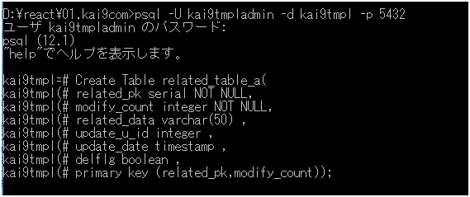

 | STEP3
 | 権限付与、インデックスの作成を行う

 | エクセル下部から、一度に全てコピーし、貼り付ける。
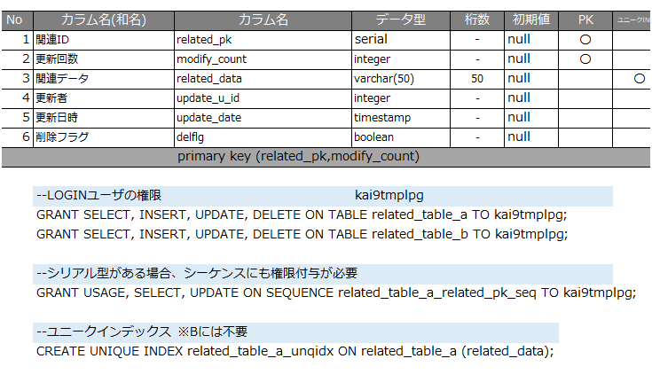

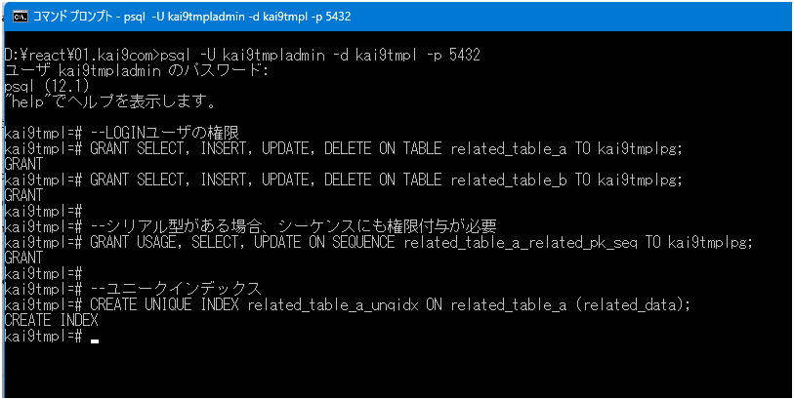

 | STEP4

 | DB切断
 | \q

